상품제안서
원목 알루미늄 프리미엄 모니터받침대 | 상품코드: S22667

 |  |  |  |  |  |  | 02-713-8555 | www.synergygift.co.kr
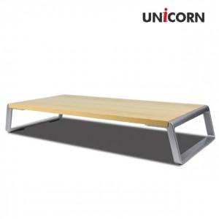

【상세/제작정보】

【인쇄/포장옵션】 | 풀칼라 / 시판박스

【공급단가】 | 수량 | 30~ | 100~ | 300~ | 500~ | 1,000~
*VAT별도 | 단가 | 21,470원 | 20,680원 | 19,880원 | 19,090원 | 18,610원

【상품 URL】 | https://www.synergygift.co.kr:443/src/goods_detail.php?gdno=22667

